Лист1
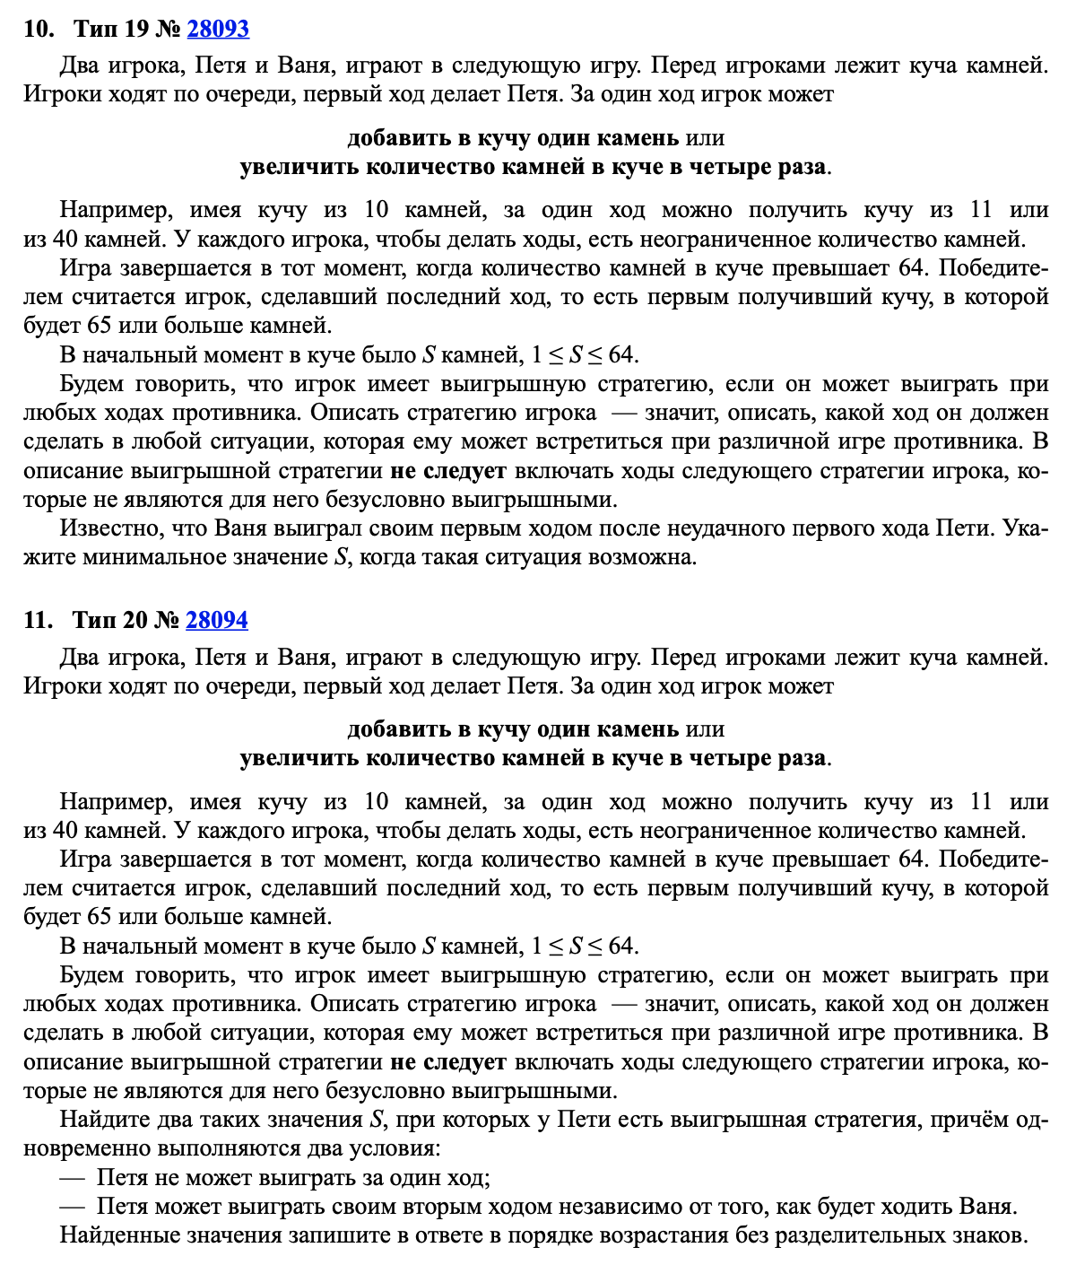
+1 | *4 |  | >64

 | Петя | Ваня
5 | 6 | 24 |  |  | 5
 | 20 | 80

 | Петя | Ваня | Петя
15 | 16 | 17 | 68
 |  | 64 | 256
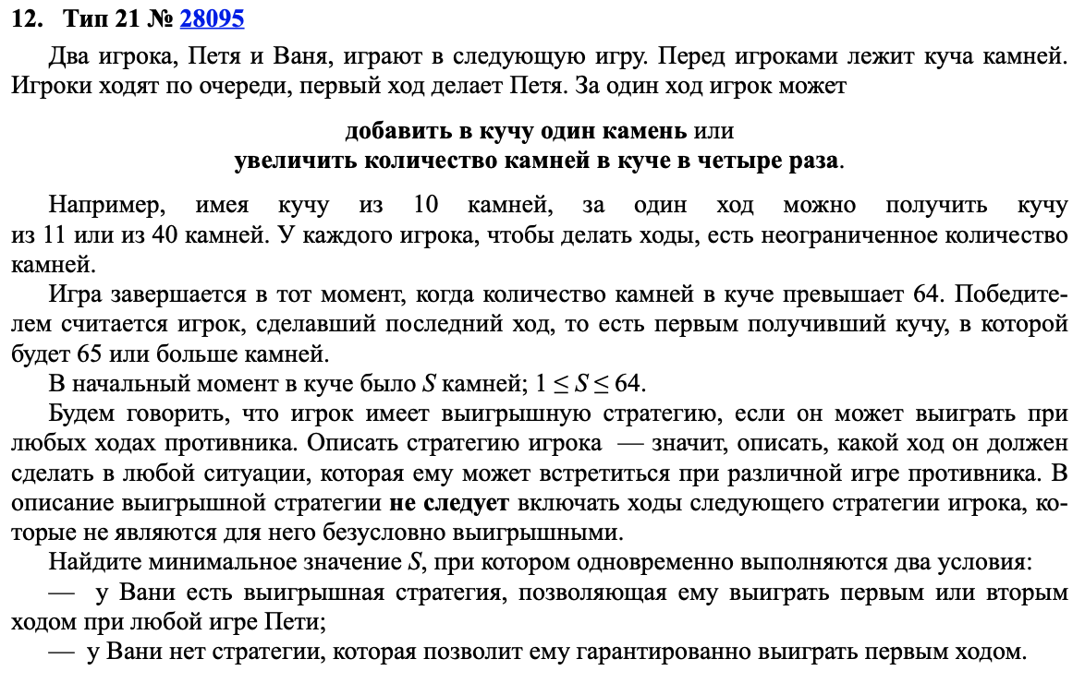
 | 60 | 61 | 244 |  | 415
 |  | 240 | 960

14 | 15 | 16 | 17 | 68 | 14
 |  |  | 64 | 256
 |  | 60 | 61 | 244
 |  |  | 240 | 960
 | 56 | 57 | 58 | 232
 |  |  | 228 | 912
 |  | 224 | 225 | 900
 |  |  | 896 | 3584

